Sheet1
mongodb操作 | http://www.runoob.com/mongodb/mongodb-dropdatabase.html
node连接mongodb | http://www.runoob.com/nodejs/nodejs-mongodb.html

下载express生成器

express下载项目 | jade为模板

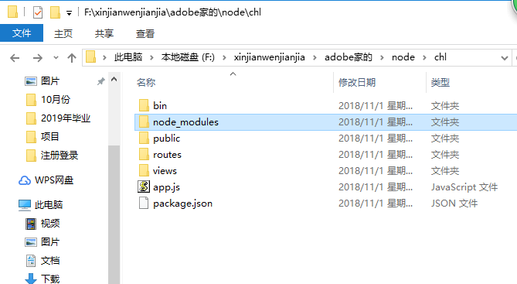
新建的项目chl

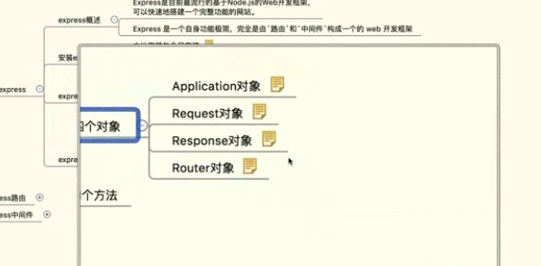
express对象

下午去了嘉环宣讲
回来有人给我打电话游戏策划的事
 | 这个挺好，是他公司的，和网易的人一起工作
晚上整了游戏策划简历

express下载项目 | ejs为模板

人事代理公司
 |  | 公司接受我的户口可以接受档案
公司有人事接受权
 | 三方协议三种情况 | 没有接受权 | 可以签三方但是不能解决户口
 |  |  | 不可以签三方 | 找人事代理公司挂号

